NUEVA METODOLOGIA FGN
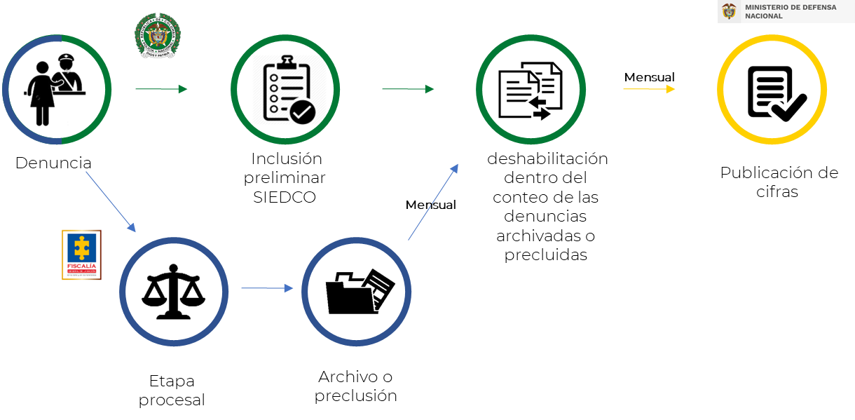
MINISTERIO DE DEFENSA NACIONAL
VICEMINISTERIO PARA LAS POLÍTICAS DE DEFENSA Y SEGURIDAD
Aclaración metodológica proceso estadístico para todos los delitos
a excepción de secuestro, extorsión, homicidio y masacres
 | Durante el 2022 y 2023, la Policía Nacional ajustó la metodología de conteo del SIEDCO para alinear sus cifras a la metodología de conteo de criminalidad de la Fiscalía General de la Nación de la siguiente manera: 1) Diariamente se ingresan al SIEDCO las denuncias realizadas por la ciudadanía a través de todas las fuentes de información (Estaciones de policía o boletines de policía, intercambio de información con Fiscalía General de la Nación o via web a través del portal ¡A Denunciar!) dicha información es incluida preliminarmente dentro del conteo de información estadistica. 2) La FGN envía mensualmente a principio de mes las denuncias, que a través del trabajo de investigación de esta entidad, se han determinado que deben archivarse o precluirse debido a tres causas: inexistencia o atipicidad del delito y querellante ilegítimo. 3) La Policía Nacional se encarga de desactivar estos registros dentro del SIEDCO e informa al Ministerio de Defensa Nacional sobre dicho cambio en las cifra estadisticas. 4) El Ministerio de Defensa Nacional descarga la información del SIEDCO para consolidar los delitos y de esta manera verificar los cambios en los registros para posteriormente publicar la información en su página Web.

